COMPOSICOES
1.1. C1937 PLACAS PADRÃO DE OBRA (M2)
Material |  | FONTE | UNID | COEFICIENTE | PREÇO UNITÁRIO | TOTAL
I0537 | CHAPA DE AÇO GALVANIZADA ESP. 0.3MM | SEINFRA | M2 | 1.02000000 | 39.03 | 39.81
I1100 | ESMALTE SINTETICO | SEINFRA | L | 1.00000000 | 31.88 | 31.88
I1691 | PONTALETE / BARROTE DE 3"x3" | SEINFRA | M | 4.50000000 | 16.09 | 72.41
I1725 | PREGO 15X15 (1.1/4" x 13) (APROXIMADAMENTE 672UN/KG) | SEINFRA | KG | 0.15000000 | 15.99 | 2.40
 |  |  |  | TOTAL Material: |  | 146.50
Mão de Obra |  | FONTE | UNID | COEFICIENTE | PREÇO UNITÁRIO | TOTAL
I2543 | SERVENTE | SEINFRA | H | 2.00000000 | 20.26 | 40.52
 |  |  |  | TOTAL Mão de Obra: |  | 40.52
 |  |  |  | VALOR: |  | 187.01

1.2. 99064 LOCAÇÃO DE PAVIMENTAÇÃO. AF_10/2018 (M)
Serviço |  | FONTE | UNID | COEFICIENTE | PREÇO UNITÁRIO | TOTAL
99058 | LOCAÇÃO DE PONTO PARA REFERÊNCIA TOPOGRÁFICA. AF_10/2018 | SINAPI | UN | 0.05000000 | 12.41 | 0.62
 |  |  |  | TOTAL Serviço: |  | 0.62
 |  |  |  | VALOR: |  | 0.62

1.3. C4992 MOBILIZAÇÃO DE EQUIPAMENTOS EM CAVALO MECÂNICO C/ PRANCHA DE 3 EIXOS (KM)
Equipamento Custo Horário |  | FONTE | UNID | COEFICIENTE | PREÇO UNITÁRIO | TOTAL
I0716 | CAVALO MECÂNICO C/PRANC. 3 EIXOS (CHP) | SEINFRA | H | 0.01250000 | 400.40 | 5.00
 |  |  |  | TOTAL Equipamento Custo Horário: |  | 5.00
 |  |  |  | VALOR: |  | 5.00

1.4. 93207 EXECUÇÃO DE ESCRITÓRIO EM CANTEIRO DE OBRA EM CHAPA DE MADEIRA COMPENSADA, NÃO INCLUSO MOBILIÁRIO E EQUIPAMENTOS. AF_02/2016 (M2)
Material |  | FONTE | UNID | COEFICIENTE | PREÇO UNITÁRIO | TOTAL
00010886 | EXTINTOR DE INCENDIO PORTATIL COM CARGA DE AGUA PRESSURIZADA DE 10 L, CLASSE A | SINAPI | UN | 0.01930000 | 245.00 | 4.73
00010891 | EXTINTOR DE INCENDIO PORTATIL COM CARGA DE PO QUIMICO SECO (PQS) DE 4 KG, CLASSE BC | SINAPI | UN | 0.01930000 | 236.92 | 4.57
00003080 | FECHADURA ESPELHO PARA PORTA EXTERNA, EM ACO INOX (MAQUINA, TESTA E CONTRA-TESTA) E EM ZAMAC (MACANETA, LINGUETA E TRINCOS) COM ACABAMENTO CROMADO, MAQUINA DE 40 MM, INCLUINDO CHAVE TIPO CILINDRO | SINAPI | CJ | 0.05780000 | 70.00 | 4.05
00003097 | FECHADURA ROSETA REDONDA PARA PORTA DE BANHEIRO, EM ACO INOX (MAQUINA, TESTA E CONTRA-TESTA) E EM ZAMAC (MACANETA, LINGUETA E TRINCOS) COM ACABAMENTO CROMADO, MAQUINA DE 40 MM, INCLUINDO CHAVE TIPO TRANQUETA | SINAPI | CJ | 0.03850000 | 78.37 | 3.02
00011587 | FORRO DE PVC LISO, BRANCO, REGUA DE 10 CM, ESPESSURA DE 8 MM A 10 MM (COM COLOCACAO / SEM ESTRUTURA METALICA) | SINAPI | M2 | 0.99380000 | 90.73 | 90.17
 |  |  |  | TOTAL Material: |  | 106.54
Serviço |  | FONTE | UNID | COEFICIENTE | PREÇO UNITÁRIO | TOTAL
89173 | (COMPOSIÇÃO REPRESENTATIVA) DO SERVIÇO DE EMBOÇO/MASSA ÚNICA, APLICADO MANUALMENTE, TRAÇO 1:2:8, EM BETONEIRA DE 400L, PAREDES INTERNAS, COM EXECUÇÃO DE TALISCAS, EDIFICAÇÃO HABITACIONAL UNIFAMILIAR (CASAS) E EDIFICAÇÃO PÚBLICA PADRÃO. AF_12/2014 | SINAPI | M2 | 0.20470000 | 39.18 | 8.02
89171 | (COMPOSIÇÃO REPRESENTATIVA) DO SERVIÇO DE REVESTIMENTO CERÂMICO PARA PISO COM PLACAS TIPO ESMALTADA EXTRA DE DIMENSÕES 35X35 CM, PARA EDIFICAÇÃO HABITACIONAL UNIFAMILIAR (CASA) E EDIFICAÇÃO PÚBLICA PADRÃO. AF_11/2014 | SINAPI | M2 | 0.08060000 | 52.72 | 4.25
101165 | ALVENARIA DE EMBASAMENTO COM BLOCO ESTRUTURAL DE CONCRETO, DE 14X19X29CM E ARGAMASSA DE ASSENTAMENTO COM PREPARO EM BETONEIRA. AF_05/2020 | SINAPI | M3 | 0.02390000 | 994.62 | 23.77
103328 | ALVENARIA DE VEDAÇÃO DE BLOCOS CERÂMICOS FURADOS NA HORIZONTAL DE 9X19X19 CM (ESPESSURA 9 CM) E ARGAMASSA DE ASSENTAMENTO COM PREPARO EM BETONEIRA. AF_12/2021 | SINAPI | M2 | 0.10230000 | 82.44 | 8.43
86934 | BANCADA DE MÁRMORE SINTÉTICO 120 X 60CM, COM CUBA INTEGRADA, INCLUSO SIFÃO TIPO FLEXÍVEL EM PVC, VÁLVULA EM PLÁSTICO CROMADO TIPO AMERICANA E TORNEIRA CROMADA LONGA, DE PAREDE, PADRÃO POPULAR - FORNECIMENTO E INSTALAÇÃO. AF_01/2020 | SINAPI | UN | 0.01930000 | 414.23 | 7.99
91924 | CABO DE COBRE FLEXÍVEL ISOLADO, 1,5 MM², ANTI-CHAMA 450/750 V, PARA CIRCUITOS TERMINAIS - FORNECIMENTO E INSTALAÇÃO. AF_03/2023 | SINAPI | M | 1.41650000 | 2.93 | 4.15
92981 | CABO DE COBRE FLEXÍVEL ISOLADO, 16 MM², ANTI-CHAMA 450/750 V, PARA DISTRIBUIÇÃO - FORNECIMENTO E INSTALAÇÃO. AF_12/2015 | SINAPI | M | 0.19270000 | 15.70 | 3.03
91926 | CABO DE COBRE FLEXÍVEL ISOLADO, 2,5 MM², ANTI-CHAMA 450/750 V, PARA CIRCUITOS TERMINAIS - FORNECIMENTO E INSTALAÇÃO. AF_03/2023 | SINAPI | M | 3.46890000 | 4.25 | 14.74
91928 | CABO DE COBRE FLEXÍVEL ISOLADO, 4 MM², ANTI-CHAMA 450/750 V, PARA CIRCUITOS TERMINAIS - FORNECIMENTO E INSTALAÇÃO. AF_03/2023 | SINAPI | M | 2.02350000 | 6.60 | 13.36
98283 | CABO TELEFÔNICO CCI-50 4 PARES, SEM BLINDAGEM, INSTALADO EM DISTRIBUIÇÃO DE EDIFICAÇÃO RESIDENCIAL - FORNECIMENTO E INSTALAÇÃO. AF_11/2019 | SINAPI | M | 0.61670000 | 9.47 | 5.84
100556 | CAIXA DE PASSAGEM PARA TELEFONE 15X15X10CM (SOBREPOR), FORNECIMENTO E INSTALACAO. AF_11/2019 | SINAPI | UN | 0.01930000 | 37.46 | 0.72
97886 | CAIXA ENTERRADA ELÉTRICA RETANGULAR, EM ALVENARIA COM TIJOLOS CERÂMICOS MACIÇOS, FUNDO COM BRITA, DIMENSÕES INTERNAS: 0,3X0,3X0,3 M. AF_12/2020 | SINAPI | UN | 0.03850000 | 158.43 | 6.10
97906 | CAIXA ENTERRADA HIDRÁULICA RETANGULAR, EM ALVENARIA COM BLOCOS DE CONCRETO, DIMENSÕES INTERNAS: 0,6X0,6X0,6 M PARA REDE DE ESGOTO. AF_12/2020 | SINAPI | UN | 0.01930000 | 448.95 | 8.66
91937 | CAIXA OCTOGONAL 3" X 3", PVC, INSTALADA EM LAJE - FORNECIMENTO E INSTALAÇÃO. AF_03/2023 | SINAPI | UN | 0.17340000 | 15.36 | 2.66
89482 | CAIXA SIFONADA, PVC, DN 100 X 100 X 50 MM, FORNECIDA E INSTALADA EM RAMAIS DE ENCAMINHAMENTO DE ÁGUA PLUVIAL. AF_06/2022 | SINAPI | UN | 0.03850000 | 40.46 | 1.56
87885 | CHAPISCO APLICADO NO TETO OU EM ALVENARIA E ESTRUTURA, COM ROLO PARA TEXTURA ACRÍLICA. ARGAMASSA INDUSTRIALIZADA COM PREPARO EM MISTURADOR 300 KG. AF_10/2022 | SINAPI | M2 | 0.20470000 | 13.00 | 2.66
90466 | CHUMBAMENTO LINEAR EM ALVENARIA PARA RAMAIS/DISTRIBUIÇÃO DE INSTALAÇÕES HIDRÁULICAS COM DIÂMETROS MENORES OU IGUAIS A 40 MM. AF_09/2023 | SINAPI | M | 0.10020000 | 15.02 | 1.51
95805 | CONDULETE DE PVC, TIPO B, PARA ELETRODUTO DE PVC SOLDÁVEL DN 25 MM (3/4''), APARENTE - FORNECIMENTO E INSTALAÇÃO. AF_10/2022 | SINAPI | UN | 0.28910000 | 22.66 | 6.55
...
1.8. C2850 INSTALAÇÕES PROVISÓRIAS DE LUZ , FORÇA,TELEFONE E LÓGICA (UN)
I2413 | QUADRO DE MEDIÇÃO TRIFASICA EM POSTE | SEINFRA | UN | 1.00000000 | 272.40 | 272.40
 |  |  |  | TOTAL Material: |  | 1,676.69
 |  |  |  | VALOR: |  | 1,676.69

1.9. C4993 DESMOBILIZAÇÃO DE EQUIPAMENTOS EM CAVALO MECÂNICO C/ PRANCHA DE 3 EIXOS (KM)
Equipamento Custo Horário |  | FONTE | UNID | COEFICIENTE | PREÇO UNITÁRIO | TOTAL
I0716 | CAVALO MECÂNICO C/PRANC. 3 EIXOS (CHP) | SEINFRA | H | 0.01250000 | 400.40 | 5.00
 |  |  |  | TOTAL Equipamento Custo Horário: |  | 5.00
 |  |  |  | VALOR: |  | 5.00

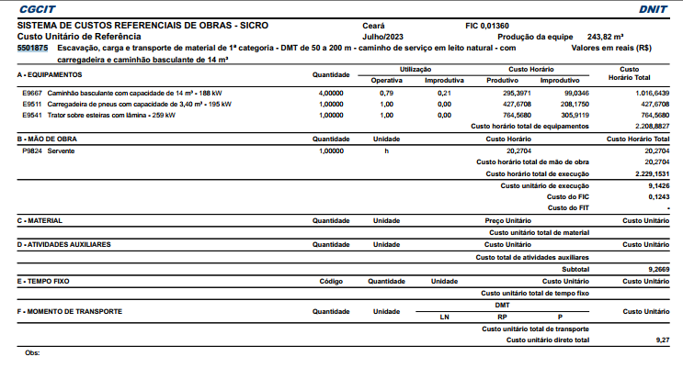

2.1.3. 96385 EXECUÇÃO E COMPACTAÇÃO DE ATERRO COM SOLO PREDOMINANTEMENTE ARGILOSO - EXCLUSIVE SOLO, ESCAVAÇÃO, CARGA E TRANSPORTE. AF_11/2019 (M3)
Equipamento Custo Horário |  | FONTE | UNID | COEFICIENTE | PREÇO UNITÁRIO | TOTAL
5903 | CAMINHÃO PIPA 10.000 L TRUCADO, PESO BRUTO TOTAL 23.000 KG, CARGA ÚTIL MÁXIMA 15.935 KG, DISTÂNCIA ENTRE EIXOS 4,8 M, POTÊNCIA 230 CV, INCLUSIVE TANQUE DE AÇO PARA TRANSPORTE DE ÁGUA - CHI DIURNO. AF_06/2014 | SINAPI | CHI | 0.03000000 | 79.60 | 2.39
5901 | CAMINHÃO PIPA 10.000 L TRUCADO, PESO BRUTO TOTAL 23.000 KG, CARGA ÚTIL MÁXIMA 15.935 KG, DISTÂNCIA ENTRE EIXOS 4,8 M, POTÊNCIA 230 CV, INCLUSIVE TANQUE DE AÇO PARA TRANSPORTE DE ÁGUA - CHP DIURNO. AF_06/2014 | SINAPI | CHP | 0.00400000 | 340.21 | 1.36
5934 | MOTONIVELADORA POTÊNCIA BÁSICA LÍQUIDA (PRIMEIRA MARCHA) 125 HP, PESO BRUTO 13032 KG, LARGURA DA LÂMINA DE 3,7 M - CHI DIURNO. AF_06/2014 | SINAPI | CHI | 0.02700000 | 95.36 | 2.57
5932 | MOTONIVELADORA POTÊNCIA BÁSICA LÍQUIDA (PRIMEIRA MARCHA) 125 HP, PESO BRUTO 13032 KG, LARGURA DA LÂMINA DE 3,7 M - CHP DIURNO. AF_06/2014 | SINAPI | CHP | 0.00600000 | 263.95 | 1.58
93244 | ROLO COMPACTADOR VIBRATÓRIO PÉ DE CARNEIRO PARA SOLOS, POTÊNCIA 80 HP, PESO OPERACIONAL SEM/COM LASTRO 7,4 / 8,8 T, LARGURA DE TRABALHO 1,68 M - CHI DIURNO. AF_02/2016 | SINAPI | CHI | 0.02300000 | 68.22 | 1.57
73436 | ROLO COMPACTADOR VIBRATÓRIO PÉ DE CARNEIRO PARA SOLOS, POTÊNCIA 80 HP, PESO OPERACIONAL SEM/COM LASTRO 7,4 / 8,8 T, LARGURA DE TRABALHO 1,68 M - CHP DIURNO. AF_02/2016 | SINAPI | CHP | 0.01000000 | 170.83 | 1.71
 |  |  |  | TOTAL Equipamento Custo Horário: |  | 11.18
...
2.3.1. C4364 LIMPEZA DE BUEIRO, INCLUINDO A RETIRADA DOS ENTULHOS BEM COMO A ROÇADA E LIMPEZA GERAL DAS BOCAS (M)
COTAÇÃO / MAO DE OBRA (C/ ENCARGOS) |  | FONTE | UNID | COEFICIENTE | PREÇO UNITÁRIO | TOTAL
I6815 | ENCARREGADO DE TURMA / FEITOR | SEINFRA | H | 0.05000000 | 32.75 | 1.64
I7989 | MESTRE DE LINHA | SEINFRA | H | 0.01000000 | 32.75 | 0.33
 |  |  |  | TOTAL COTAÇÃO / MAO DE OBRA (C/ ENCARGOS): |  | 1.97
Mão de Obra |  | FONTE | UNID | COEFICIENTE | PREÇO UNITÁRIO | TOTAL
I2543 | SERVENTE | SEINFRA | H | 1.00000000 | 20.26 | 20.26
 |  |  |  | TOTAL Mão de Obra: |  | 20.26
 |  |  |  | VALOR: |  | 22.23

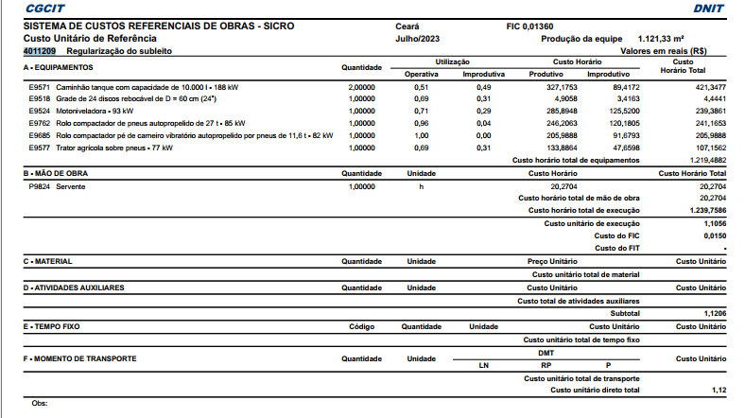

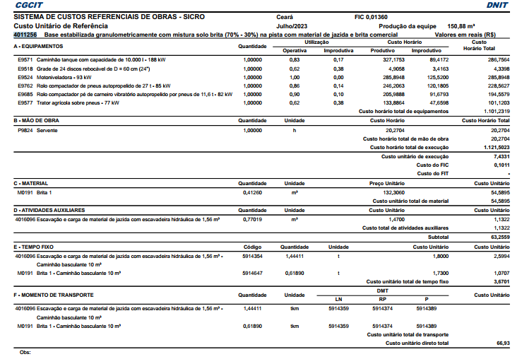

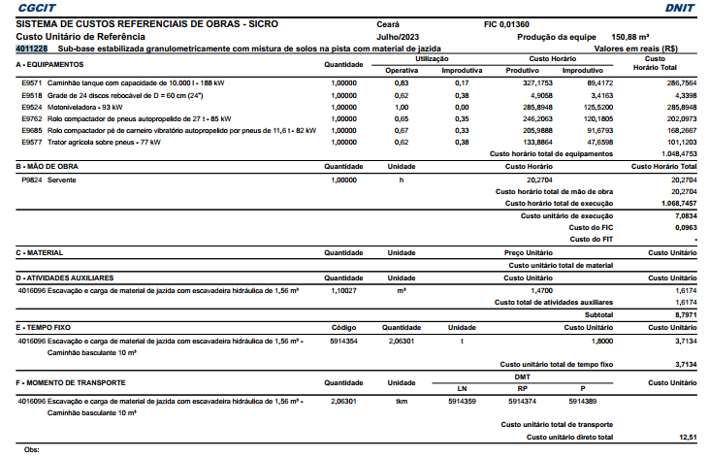

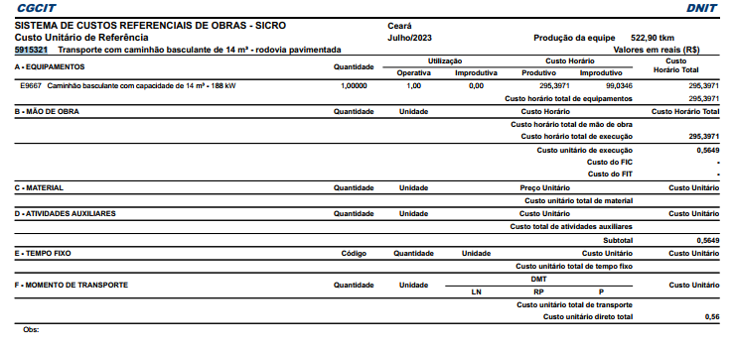

3.2.1. I0809(11/23) ASFALTO DILUÍDO - CM 30 - BDI = 15,00 (T)
Material |  | FONTE | UNID | COEFICIENTE | PREÇO UNITÁRIO | TOTAL
I0809(11/23) | ASFALTO DILUÍDO - CM 30 | SEINFRA/ANP- | T | 1.00000000 | 5,746.97 | 5,746.97
 |  |  |  | TOTAL Material: |  | 5,746.97
 |  |  |  | VALOR: |  | 5,746.97

3.2.2. 102332 TRANSPORTE COM CAMINHÃO TANQUE DE TRANSPORTE DE MATERIAL ASFÁLTICO DE 20000 L, EM VIA URBANA PAVIMENTADA, DMT ATÉ 30KM (UNIDADE: TXKM). AF_07/2020 (TXKM)
Equipamento Custo Horário |  | FONTE | UNID | COEFICIENTE | PREÇO UNITÁRIO | TOTAL
92243 | CAMINHÃO DE TRANSPORTE DE MATERIAL ASFÁLTICO 20.000 L, COM CAVALO MECÂNICO DE CAPACIDADE MÁXIMA DE TRAÇÃO COMBINADO DE 45.000 KG, POTÊNCIA 330 CV, INCLUSIVE TANQUE DE ASFALTO COM MAÇARICO - CHI DIURNO. AF_12/2015 | SINAPI | CHI | 0.00180000 | 87.52 | 0.16
...
 |  |  |  | TOTAL Equipamento Custo Horário: |  | 2.01
 |  |  |  | VALOR: |  | 1.99

3.2.3. 102333 TRANSPORTE COM CAMINHÃO TANQUE DE TRANSPORTE DE MATERIAL ASFÁLTICO DE 20000 L, EM VIA URBANA PAVIMENTADA, ADICIONAL PARA DMT EXCEDENTE A 30 KM (UNIDADE: TXKM). AF_07/2020 (TXKM)
Equipamento Custo Horário |  | FONTE | UNID | COEFICIENTE | PREÇO UNITÁRIO | TOTAL
92243 | CAMINHÃO DE TRANSPORTE DE MATERIAL ASFÁLTICO 20.000 L, COM CAVALO MECÂNICO DE CAPACIDADE MÁXIMA DE TRAÇÃO COMBINADO DE 45.000 KG, POTÊNCIA 330 CV, INCLUSIVE TANQUE DE ASFALTO COM MAÇARICO - CHI DIURNO. AF_12/2015 | SINAPI | CHI | 0.00070000 | 87.52 | 0.06
92242 | CAMINHÃO DE TRANSPORTE DE MATERIAL ASFÁLTICO 20.000 L, COM CAVALO MECÂNICO DE CAPACIDADE MÁXIMA DE TRAÇÃO COMBINADO DE 45.000 KG, POTÊNCIA 330 CV, INCLUSIVE TANQUE DE ASFALTO COM MAÇARICO - CHP DIURNO. AF_12/2015 | SINAPI | CHP | 0.00170000 | 439.75 | 0.75
 |  |  |  | TOTAL Equipamento Custo Horário: |  | 0.81
 |  |  |  | VALOR: |  | 0.80

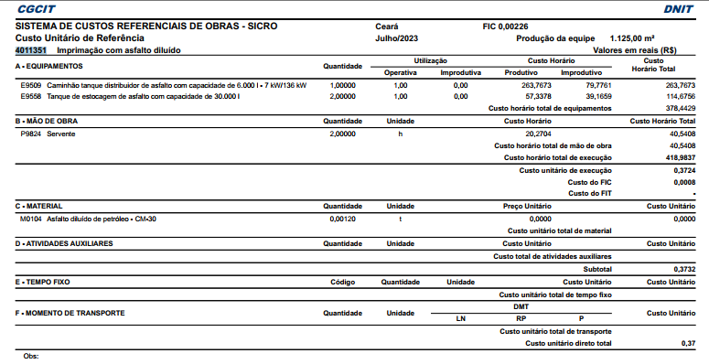

3.3.1. I2569(11/23) EMULSÃO ASFÁLTICA RR 2C - BDI = 15,00 (T)
Material |  | FONTE | UNID | COEFICIENTE | PREÇO UNITÁRIO | TOTAL
I2569(11/23) | EMULSÃO ASFÁLTICA RR 2C | ANP/SEINFRA- | T | 1.00000000 | 3,558.46 | 3,558.46
 |  |  |  | TOTAL Material: |  | 3,558.46
 |  |  |  | VALOR: |  | 3,558.46

3.3.2. 102332 TRANSPORTE COM CAMINHÃO TANQUE DE TRANSPORTE DE MATERIAL ASFÁLTICO DE 20000 L, EM VIA URBANA PAVIMENTADA, DMT ATÉ 30KM (UNIDADE: TXKM). AF_07/2020 (TXKM)
Equipamento Custo Horário |  | FONTE | UNID | COEFICIENTE | PREÇO UNITÁRIO | TOTAL
92243 | CAMINHÃO DE TRANSPORTE DE MATERIAL ASFÁLTICO 20.000 L, COM CAVALO MECÂNICO DE CAPACIDADE MÁXIMA DE TRAÇÃO COMBINADO DE 45.000 KG, POTÊNCIA 330 CV, INCLUSIVE TANQUE DE ASFALTO COM MAÇARICO - CHI DIURNO. AF_12/2015 | SINAPI | CHI | 0.00180000 | 87.52 | 0.16
...
 |  |  |  | TOTAL Equipamento Custo Horário: |  | 2.01
 |  |  |  | VALOR: |  | 1.99

3.3.3. 102333 TRANSPORTE COM CAMINHÃO TANQUE DE TRANSPORTE DE MATERIAL ASFÁLTICO DE 20000 L, EM VIA URBANA PAVIMENTADA, ADICIONAL PARA DMT EXCEDENTE A 30 KM (UNIDADE: TXKM). AF_07/2020 (TXKM)
Equipamento Custo Horário |  | FONTE | UNID | COEFICIENTE | PREÇO UNITÁRIO | TOTAL
92243 | CAMINHÃO DE TRANSPORTE DE MATERIAL ASFÁLTICO 20.000 L, COM CAVALO MECÂNICO DE CAPACIDADE MÁXIMA DE TRAÇÃO COMBINADO DE 45.000 KG, POTÊNCIA 330 CV, INCLUSIVE TANQUE DE ASFALTO COM MAÇARICO - CHI DIURNO. AF_12/2015 | SINAPI | CHI | 0.00070000 | 87.52 | 0.06
92242 | CAMINHÃO DE TRANSPORTE DE MATERIAL ASFÁLTICO 20.000 L, COM CAVALO MECÂNICO DE CAPACIDADE MÁXIMA DE TRAÇÃO COMBINADO DE 45.000 KG, POTÊNCIA 330 CV, INCLUSIVE TANQUE DE ASFALTO COM MAÇARICO - CHP DIURNO. AF_12/2015 | SINAPI | CHP | 0.00170000 | 439.75 | 0.75
 |  |  |  | TOTAL Equipamento Custo Horário: |  | 0.81
 |  |  |  | VALOR: |  | 0.80

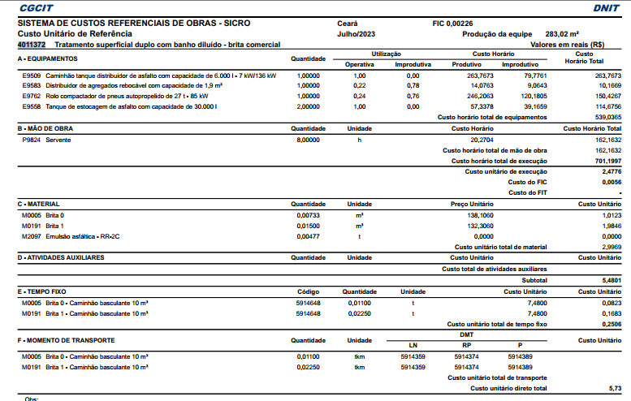

4.1. 94287 EXECUÇÃO DE SARJETA DE CONCRETO USINADO, MOLDADA IN LOCO EM TRECHO RETO, 30 CM BASE X 10 CM ALTURA. AF_06/2016 (M)
Material |  | FONTE | UNID | COEFICIENTE | PREÇO UNITÁRIO | TOTAL
00000370 | AREIA MEDIA - POSTO JAZIDA/FORNECEDOR (RETIRADO NA JAZIDA, SEM TRANSPORTE) | SINAPI | M3 | 0.01000000 | 140.00 | 1.40
00034492 | CONCRETO USINADO BOMBEAVEL, CLASSE DE RESISTENCIA C20, COM BRITA 0 E 1, SLUMP = 100 +/- 20 MM, EXCLUI SERVICO DE BOMBEAMENTO (NBR 8953) | SINAPI | M3 | 0.03700000 | 483.00 | 17.87
00004517 | SARRAFO *2,5 X 7,5* CM EM PINUS, MISTA OU EQUIVALENTE DA REGIAO - BRUTA | SINAPI | M | 0.20000000 | 4.11 | 0.82
00006189 | TABUA NAO APARELHADA *2,5 X 30* CM, EM MACARANDUBA/MASSARANDUBA, ANGELIM OU EQUIVALENTE DA REGIAO - BRUTA | SINAPI | M | 0.08300000 | 25.78 | 2.14
 |  |  |  | TOTAL Material: |  | 22.23
Mão de Obra com Encargos Complementares |  | FONTE | UNID | COEFICIENTE | PREÇO UNITÁRIO | TOTAL
...

